Лист1
 | ПРАЙС-ЛИСТ ДЕТСКОЙ КОЛЛЕКЦИИ "ОСЕНЬ-ЗИМА 23-24" ТМ BROSTEM
 | Ссылка на каталог:
 | https://cloud.mail.ru/public/TRwY/WjV9CEzmP
Модель | Фото | Наполнитель/ t °C | Состав основной ткани | Цвет | 122 | 128 | 134 | 140 | 146 | 152 | 158 | 164 | 170 | Базовая оптовая цена | РРЦ (2,3) | Итого, кол-во | Итого, сумма
BR839 | 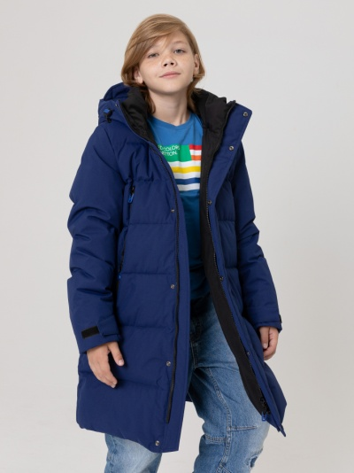 | Биопух/-25 °C | 100% п/э | Красный | * |  |  |  |  |  |  |  |  | 4,300.00 | 9,890.00 | 0 | 0.00
 |  |  |  | Темно-синий | * |  |  |  |  |  |  |  |  |  |  | 0
 |  |  |  | Черный | * |  |  |  |  |  |  |  |  |  |  | 0
BR805 | 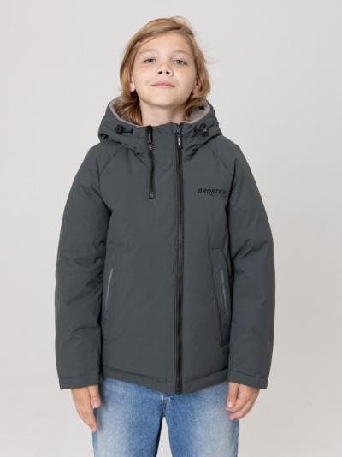 | Биопух/-20 °C | 100% п/э | Черный | * |  |  |  |  |  |  |  |  | 3,990.00 | 9,177.00 | 0 | 0.00
 |  |  |  | Темно-зеленый | * |  |  |  |  |  |  |  |  |  |  | 0
BR801 | 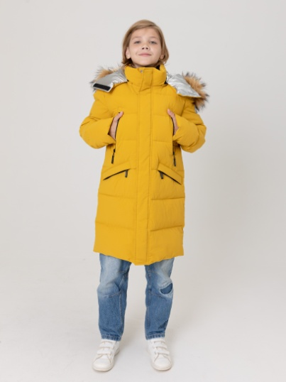 | Биопух/-25 °C | 100% п/э | Темно-желтый | * |  |  |  |  |  |  |  |  | 4,500.00 | 10,350.00 | 0 | 0.00
 |  |  |  | Черный | * |  |  |  |  |  |  |  |  |  |  | 0
BR809 | 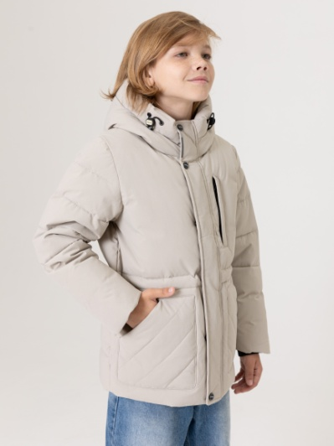 | Биопух/-12 °C | 100% п/э | Темно-синий | * |  |  |  |  |  |  |  |  | 4,100.00 | 9,430.00 | 0 | 0.00
 |  |  |  | Бежевый | * |  |  |  |  |  |  |  |  |  |  | 0
BR557 (опушка по капюшону - натуральный мех енота) | 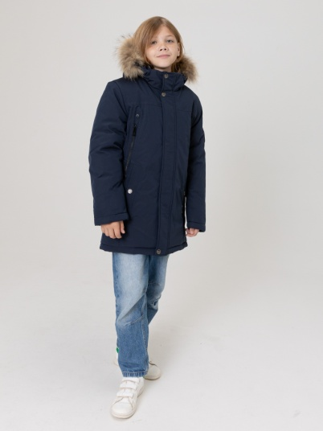 | Биопух/-25 °C | 100% п/э | Черный |  |  |  |  |  |  | * | * | * | 4,650.00 | 10,695.00 | 0 | 0.00
 |  |  |  | Серый |  |  |  |  |  |  | * | * | * |  |  | 0
 |  |  |  | Синий |  |  |  |  |  |  | * | * | * |  |  | 0
BR50 (опушка по капюшону - натуральный мех енота) | 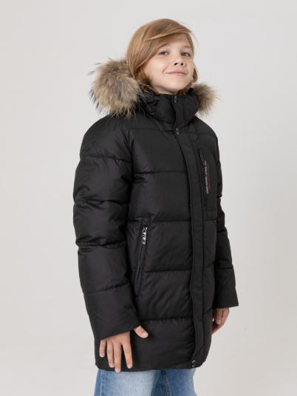 | Биопух/-25 °C | 100% п/э | Черный |  |  |  |  |  |  | * | * | * | 4,650.00 | 10,695.00 | 0 | 0.00
 |  |  |  | Серый |  |  |  |  |  |  | * | * | * |  |  | 0
 |  |  |  | Синий |  |  |  |  |  |  | * | * | * |  |  | 0
BR310 (опушка по капюшону - натуральный мех енота) | 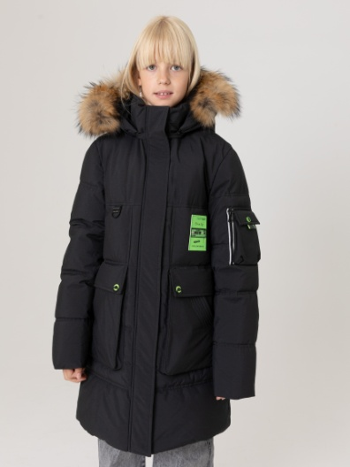 | Биопух/-25 °C | 100% п/э | Черный | * |  |  |  |  |  |  | * | * | 4,650.00 | 10,695.00 | 0 | 0.00
 |  |  |  | Светло-бежевый | * |  |  |  |  |  |  | * | * |  |  | 0
 |  |  |  | Хаки | * |  |  |  |  |  |  | * | * |  |  | 0
BR372 (опушка по капюшону - натуральный мех енота) | 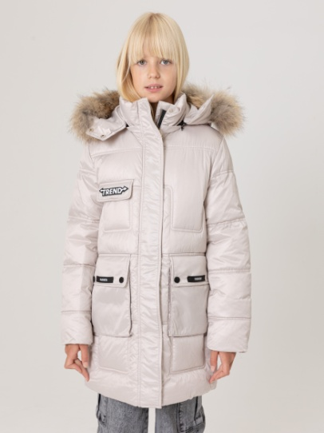 | Биопух/-25 °C | 100% п/э | Черный | * |  |  |  |  |  |  | * | * | 4,650.00 | 10,695.00 | 0 | 0.00
 |  |  |  | Хаки | * |  |  |  |  |  |  | * | * |  |  | 0
 |  |  |  | Бежевый | * |  |  |  |  |  |  | * | * |  |  | 0

